箱唛扫码
Factory name (工厂名称)
PO. Number(订单号) | 81714-01 85357-01
Style Code.(款号) | 6758-074
Product Code.(产品编号) | RECYCLE CARE LABEL RECYCLE COMPONENT LABEL WARNING LABEL | Carton No.(箱号):
Inner Packages(包装方式） | 2000pcs/ bundle | 1\1
SIZE/qty (尺码/数量) | 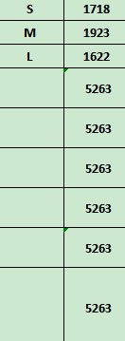
Carton Dimension（箱规） | 20*30*40 | Country of Origin：
Gross Weight（毛重） | 10.8kg | Made In China
Net Weight（净重） | 10.4kg
Remark（备注）

06758074800029
06758074800036
06758074800043
06758074800029
06758074800036
06758074800043

